1.목록
단위테스트 목록

순번 | 단위테스트 케이스 ID | 단위테스트 케이스명 | 담당자 | 확인자 | 비고
1 | TC-0001 | 강연 등록 테스트 | 조주현

2.TC-0001
단위테스트 케이스별 테스트 절차

단위테스트 케이스 ID |  |  |  | 단위테스트 케이스명 | 개인회원 가입요청
단위테스트 수행자 / 수행일자 |  |  |  | 확인자 / 확인일자

순번 | 테스트케이스 내용/절차 | 사전 조건 | 테스트 데이터 | 예상결과 | 실제결과 | 테스트 결과 (Pass/Fail)

1 | 강연 등록 | 1. 서버(rsv_srv) 기동 1.1 서버 기동 시 DB Table 삭제 및 재생성 대상 lect(강연), appl(강연 신청자) 1.2 기본 강연 정보 생성 대상 : lect 2. 클라이언트(rsv_cli) 기동(동시성 테스트용) 2.1 매분 10초에 강연 신청 요청 건수 : 10(쓰레드) * 100(요청 건수) = 1,000 건 2.2 매분 40초 강연 신청자 정보 삭제 대상 : appl 테이블(강연신청자 정보) | { "let_no": 1, "appl_no": "0XXXX" } | 1. DB 데이터 생성 확인 대상 : appl 생성 건수 제한 : lect.max_appl 2. 로그 데이터 확인 클라이언트(rsv_cli) 전송 로그 서버(rsv_srv) 처리 로그 | 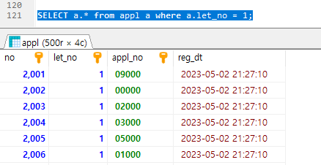 # DB - 제한 건수 확인 - 생성 데이터 확인 | O
 |  |  |  |  | # 클라이언트 로그 - 쓰레드 번호별 등록 결과 로그 확인, 데이터 삭제 로그 확인 | O
 |  |  |  |  | # 서버 로그 - 가능 인원 초과 로그 확인 | O

